상품제안서
TUI 블랙펄 2.0 USB | 상품코드: S00998

 |  |  |  |  |  |  | 02-713-8555 | www.synergygift.co.kr
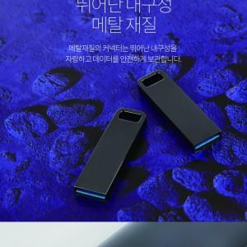

【상세/제작정보】

【인쇄/포장옵션】 | 레이저, 풀칼라 / 포장지포장

【공급단가】 | 수량 | 100~ | 300~ | 500~ | 1,000~ | 3,000~
*VAT별도 | 8G | 4,230원 | 4,070원 | 3,920원 | 3,760원 | 3,660원
 | 16G | 4,600원 | 4,430원 | 4,260원 | 4,090원 | 3,980원
 | 32G | 5,700원 | 5,490원 | 5,280원 | 5,070원 | 4,940원
 | 64G | 7,050원 | 6,790원 | 6,530원 | 6,270원 | 6,110원

【상품 URL】 | https://www.synergygift.co.kr:443/src/goods_detail.php?gdno=19762

